Лист1
название поля |  | формат | тест | chrome | opera | яндекс | примечания для сhrome
название | *(обяз) | текстовое поле | значение по умолчанию |  |  |  | обязательно к заполнению
 |  |  | заполнение поля валидными данными |  |  |  | задача поставлена
 |  |  | оставить поле незаполненным |  |  |  | поле обязательно к заполнению
 |  |  | заполнить поле макс. разр. кол-вом символов |  |  |  | форма не подразумевает предупреждения о максимальном количестве символов, но при большом количестве символов сайт начинает сильно глючить
 |  |  | заполнить поле макс. разреш. кол-вом символов +1 |  |  |  | при заполнении формы большим количеством появляется белый экран и закрывается форма заполнения
 |  |  | заполнить поле спецсимволами @#/"'<> |  |  |  | задача создается, тест не пройден(если это не предусмотрено требованиями)
 |  |  | заполнить поле только пробелами |  |  |  | форма не дает возможность назать "создать"
 |  |  | вставить пробелы перед текстом |  |  |  | задача создается, пробел распознается как отдельный символ
 |  |  | вставить пробелы в середине текста |  |  |  | задача создается, пробел распознается как отдельный символ
 |  |  | вставить пробелы в конце текста |  |  |  | задача создается, пробел распознается как отдельный символ
 |  |  | ввести цифры |  |  |  | задача создается
 |  |  | ввести данные на английском языке |  |  |  | задача создается
 |  |  | вести данные на английском языке и на русском |  |  |  | задача создается вне зависимости от того, какой язык стоит
 |  |  | использовать кодировку cp1251 |  |  |  | задача создается с именем cp1251
 |  |  | использовать кодировку utf8 |  |  |  | задача создается с именем utf8
 |  |  | использовать инъекцию 'foo' OR 1=1--' |  |  |  | задача создается с именем 'foo' OR 1=1--'
 |  |  | корректно ли восстан. инф с поля после перезагрузки |  |  |  | при перезагрузке страницы форма закрывается
 |  |  | вставить в поле из буфера |  |  |  | можно вставлять большое количество симолов, вплоть до 100.000
ответственный | *(обяз) | виджет + списки
 |  |  | значение по умолчанию |  |  |  | значение по умолчанию сохраняется с предыдущего выбора
 |  |  | оставить поле пустым |  |  |  | поле невозможно оставить пустым
 |  |  | заполнить валидными данными |  |  |  | тест пройден
 |  |  | сделать ответственным самого себя
 |  |  | сохраняет ли список свое состояние после повторной перезагрузи |  |  |  | после перезагрузки форма закрывается(но при открытии выбранное значение остается)
 |  |  | корректность заголовком групп людей |  |  |  | корректна
 |  |  | добавить несуществующего сотрудника |  |  |  | система обходит этот кейс тем, что создает нового сотрудника, но тогда в форме появляются новые обязательные поля
суть | обязат* | текст поле
 |  |  | значение по умолчанию |  |  |  | по умолчанию поле пустое
 |  |  | заполнение поля валидными данными
 |  |  | оставить поле незаполненным
 |  |  | заполнить поле макс. разр. кол-вом символов |  |  |  | при вводе в Яндексе 7.600 форма преобретает такой вид, а дальше как и в хроме появляется белый экран
 |  |  | заполнить поле макс. разреш. кол-вом символов +1
 |  |  | заполнить поле спецсимволами @#/"'<>
 |  |  | заполнить поле только пробелами
 |  |  | вставить пробелы перед текстом
 |  |  | вставить пробелы в середине текста
 |  |  | вставить пробелы в конце текста
 |  |  | ввести цифры |  |  |  | цифры вводятся и задача создается, тест будет пройден если это предусмотрено требованиями
 |  |  | ввести данные на английском языке
 |  |  | вести данные на английском языке и на русском
 |  |  | использовать кодировку cp1251
 |  |  | использовать кодировку utf8
 |  |  | использовать инъекцию 'foo' OR 1=1--'
 |  |  | корректно ли восстан. инф с поля после перезагрузки
 |  |  | вставить в поле из буфера
 |  |  | есть ли указание какого формата файл можно отправлять |  |  |  | указания нет
 |  |  | наличие фильтра по расширению
 |  |  | какова реакция на отправку несуществующего файла
 |  |  | какова реакция на отправку пустого файла |  |  |  | система не распознает размер файла
 |  |  | какова реакция на отправку поврежденнного файла |  |  |  | система не распознает файл как поврежденный
 |  |  | какова реакция на отправку слишком большого файла |  |  |  | система принимает даже сериальчик:) и приложения
 |  |  | корректно ли работает полоса прогресса
постановщик | необ | виджет + список
 |  |  | значение по умолчанию |  |  |  | по умолчанию там, как и в ответственном оставется предыдущий выбор
 |  |  | оставить поле пустым |  |  |  | несмотря на то, что поле необязателное, оно не может оставаться пустым
 |  |  | заполнить валидными данными
 |  |  | сделать постановщиком самого себя
 |  |  | сохраняет ли список свое состояние после повторной перезагрузи
 |  |  | корректность заголовком групп людей
 |  |  | добавить несуществующего сотрудника |  |  |  | при добавке несуществующего сотрудника, появляются новые обязательные поля с вводом данных для рнового сотрудника
выставлять тек польц | необ | чек-бокс
 |  |  | состояние по умолчанию |  |  |  | по умолчанию чек-бокс не выбран
 |  |  | остается ли чек-бокс невыбранным после перезагр |  |  |  | после перезагрузки форма закрывается(но при открытии выбранное значение остается
 |  |  | остается ли чек-бокс выбранным после перезагрузки |  |  |  | после перезагрузки страница формы закрывается, но при повторном ее отукрытии чек-бокс остается по умолчанию(не выбранным)
 |  |  | изменяется ли состояние чек-бокса при клике по ассоц с ним надписи |  |  |  | при выборе чек-бокса пропадает пред поле
заказчик | необ | виджет + списки
 |  |  | значение по умолчанию |  |  |  | по умолчанию поле пустое
 |  |  | оставить поле пустым |  |  |  | форма отправляется без заполнения данного поля
 |  |  | заполнить валидными данными
 |  |  | сделать заказчиком самого себя
 |  |  | сохраняет ли список свое состояние после повторной перезагрузи |  |  |  | после перезагрузки форма закрывается(но при открытии выбранное значение не остается
 |  |  | корректность заголовком групп людей |  |  |  | при добавке несуществующего сотрудника, появляются новые обязательные поля с вводом данных для нового сотрудника
 |  |  | добавить несуществующего сотрудника
 |  |  | выбрать несколько сотрудников |  |  |  | поле не дает возможность выбрать несущ
 |  |  | ввести пробел |  |  |  | при вводе пробела выбирается автоматически первый сотрудник
Дедлайн | необяз | числовое + календарь
 |  |  | значение по умолчанию |  |  |  | тк поле необязательное форма допускает, чтобы поле оставалось пустым
 |  |  | заполнение поля валидными даннными
 |  |  | оставить поле пустым |  |  |  | тк поле необязательное форма допускает, чтобы поле оставалось пустым
 |  |  | выбрать несуществующую дату(30 февраля) |  |  |  | форма не дает возможности выбрать несуществующую дату
 |  |  | выбрать нелогичную дату(пройденную) |  |  |  | форма отправляется и дедлайн автоматически становится просроченным
 |  |  | выбрать нелогичное время (26:78) |  |  |  | система не дает возможности ввести несуществующее время
 |  |  | ввести вручную нелогичную дату |  |  |  | форма отправляется но дедлацн ставится существующий 28.11.2022)
Выберите шаблон |  | необ | виджет
 |  |  | значение по умолчанию
 |  |  | выбрать несколько шаблонов |  |  |  | форма не даёт возможности выбрать несколько шаблонов, они просто переключаются
 |  |  | выбрать несуществующий шаблон |  |  |  | при вводе невалидных данных, система не предлагает выбрать никакой шаблон и не ставит актоматически
 |  |  | ввести пробел |  |  |  | при вводе пробела выбирается автоматически первый шаблон
поставить задачу |  | обяз* | кнопка
 |  |  | понятно ли, что это конпка
 |  |  | состояние по умолчанию |  |  |  | доступна при заполненных обяз полях, недоступна при незаполненных
 |  |  | корректность текста на ней
 |  |  | можно ли кликнуть по ней дважды - какова реацкия |  |  |  | задача ставится
отменить |  | необ | кнопка
 |  |  | понятно ли, что это конпка
 |  |  | состояние по умолчанию
 |  |  | корректность текста на ней
 |  |  | можно ли кликнуть по ней дважды - какова реацкия

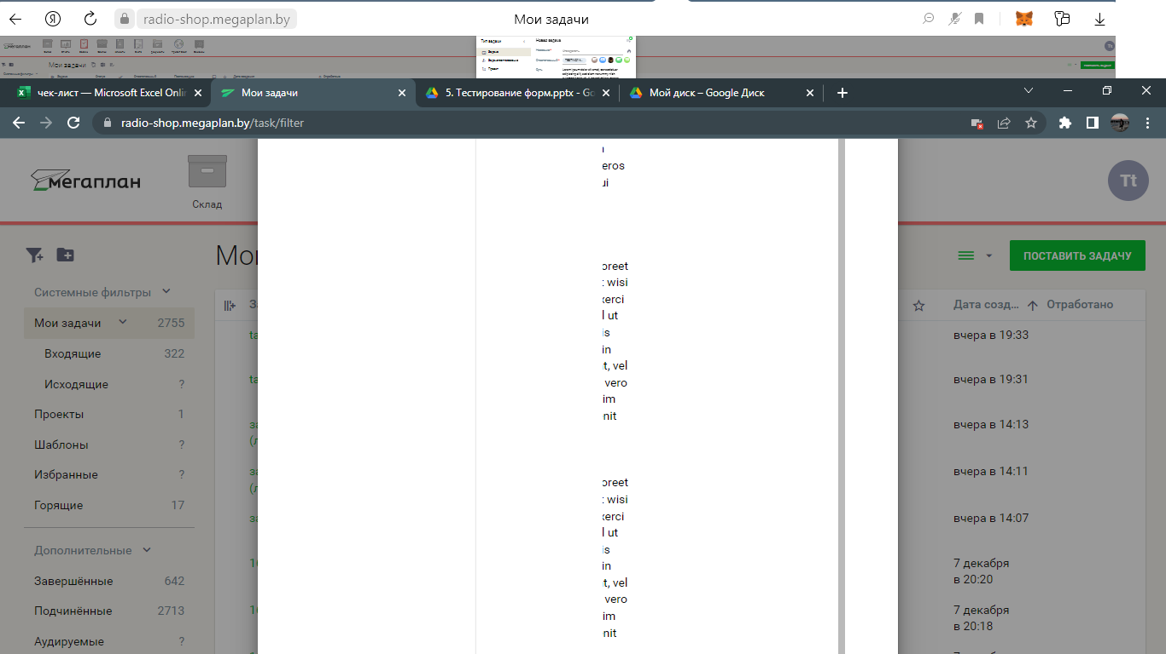
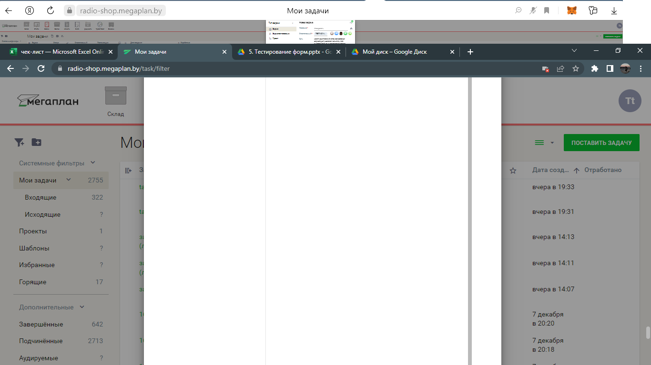
Примечание:
1

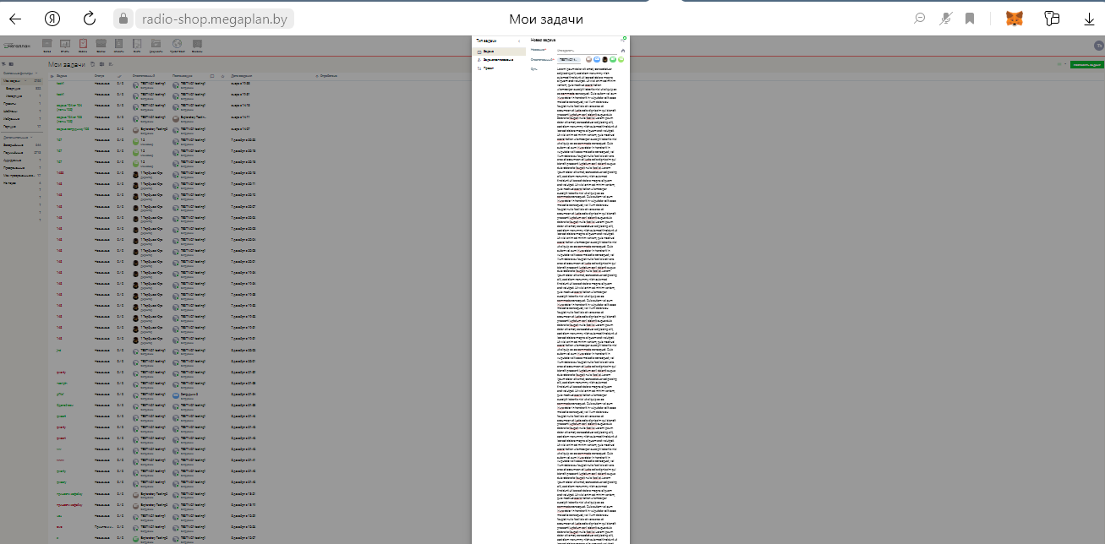
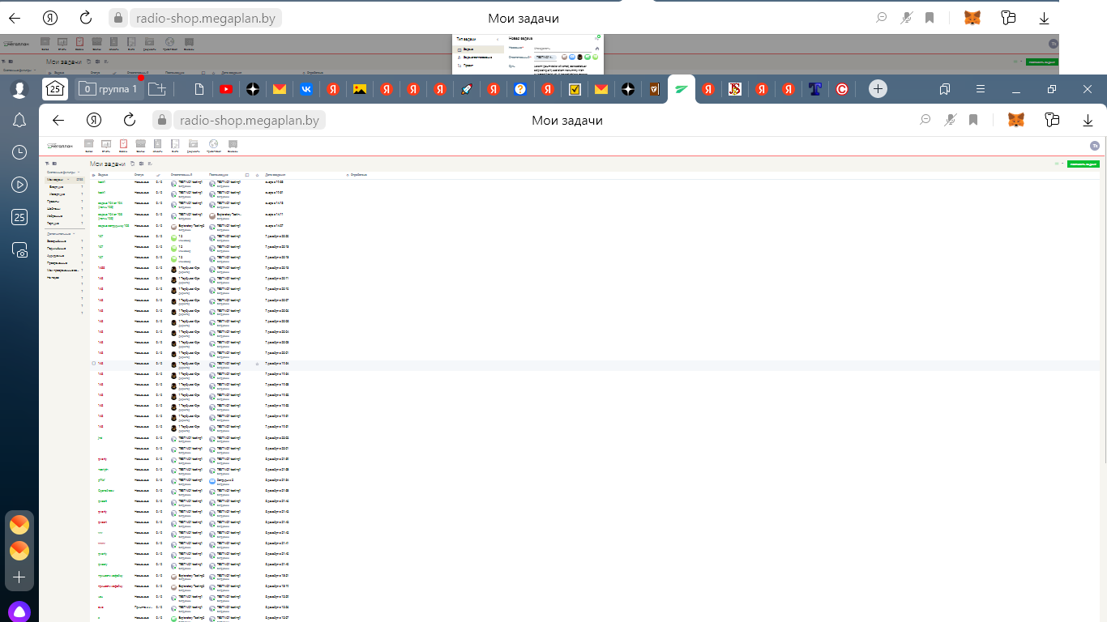
2

